基本情報など
このシートの枠内に、必要事項を入力してください。（別シートの様式に自動で反映されます）
企業団体名
役職・代表者名
事業責任者名
担当者名

提出書類について （１）補助金交付申請書（様式１）Wordデータ
（２）事業計画書（様式２）Excelデータ※
（３）収支予算書（様式３）Excelデータ※
※メールでこのファイルを提出してください。
不要なシートもそのまま提出してください。（出力する必要はありません。）
（４）債権者登録申請書
・補助金振込のため、団体情報を登録します。必要な様式は「債権者登録申請書」です。
・過去に債権債務者登録をされている場合は、同じ情報をお知らせください。（確認必要）
・その場合は、通帳の写しは必要ありません。
（５）地方消費税に関する納税証明書
・法人の場合、管轄の税務署が発行する法人税、消費税および地方消費税に滞納がない旨の
証明書になります。 ・納税証明書は、２か月以内に発行されたものに限られます。
・納税証明書については、オンライン請求ができます。
e-Tax ホームページ
納税証明書の交付請求について | 【e-Tax】国税電子申告・納税システム(イータックス)
（６）要項等
・参考資料として、事業内容の分かる要項等など、資料があれば提出してください。

債権債務者登録申請書
債権債務者登録申請書 |  |  |  |  |  |  | 担当者 |  | 電話（内線）番号

 |  |  |  |  | 提出年月日 |  |  | 令和 年 月 日

様式１申請書 の
代表者名等をご入力ください。
債権債務者番号 | 06 |  | 所属コード |  |  | 所属名
企業団体名（カナ）
企業団体名（漢字）
代表者役職名 |  |  |  | 代表者氏名
郵便番号
住所
方書
電話番号

振込先の口座について入力してください。
口座振替先
金融機関コード |  | 金融機関名 |  |  |  |  |  | 支店名
預金種別
口座番号 |  | 口座名義人（ｶﾅ） |  |  |  |  |  |  |  |  | 入力例

※通帳の口座情報が確認できる部分（通常は表紙の裏側）の写しを添付してください。
※口座振替先に「貯蓄（積立）預金」および「定期預金」口座の登録はできません。 |  |  |  |  |  |  |  |  |  | 口座確認者
通帳画像

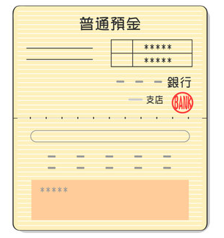

通帳の口座情報の確認のため、通帳を開いた部分を
①スマホなどで撮影したデータを貼り付ける
もしくは
②債権債務者ファイルをメールで送付する際に同時に添付する
①②の方法ができない方は、コピーして郵送してください。

